쿠팡
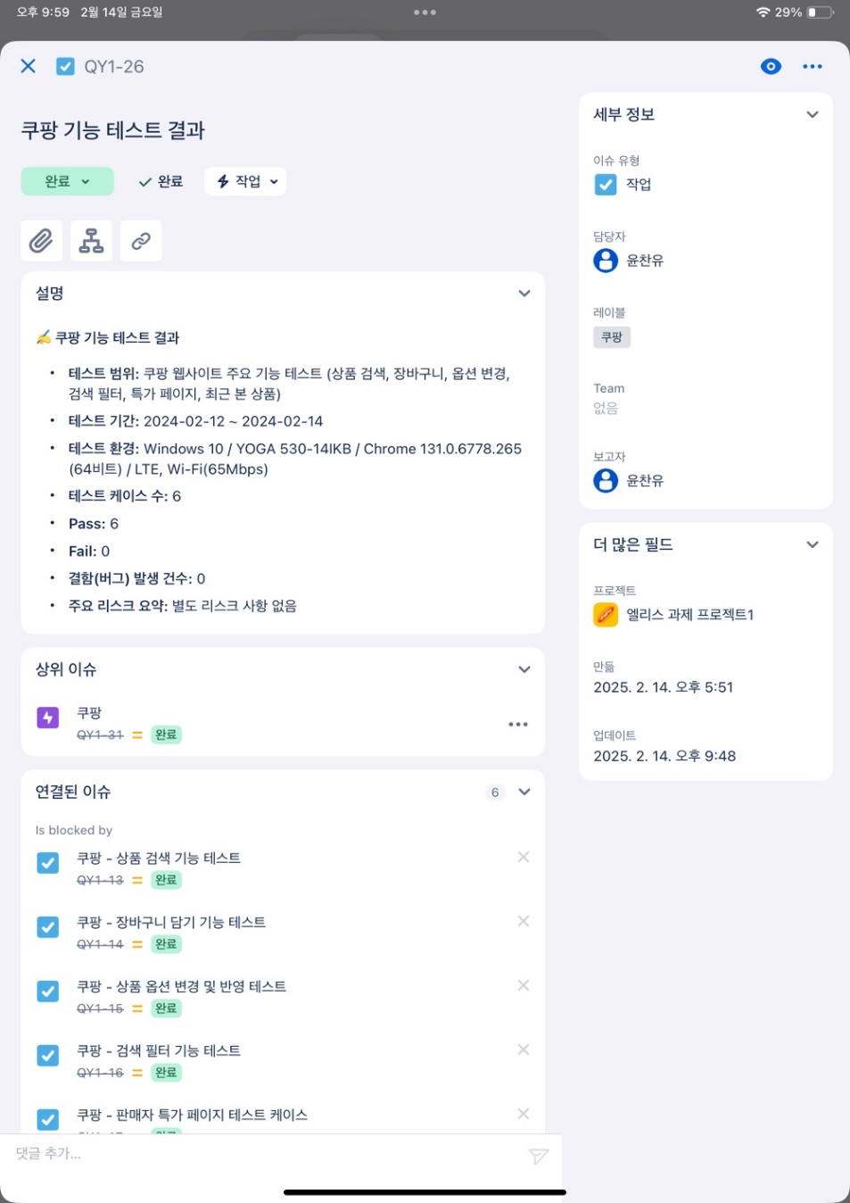
■ 쿠팡 테스트 케이스(6EA) / 결과 보고
 |  |  | 작성일자 : 2024.02.14
1. 사용자 환경 정보 |  |  | 작성자 : QA1기 윤찬유
- 운영 체제(OS) : Windows 10/ YOGA 530-14IKB
- 브라우저 : Chrome 버전 131.0.6778.265(공식 빌드) (64비트)
- 네트워크 환경 : LTE / Wi - Fi(65Mbps)
- https://www.coupang.com/

2. 테스트 케이스 및 결과 보고
1. 상품 검색 기능 테스트 | 2. 장바구니 담기 기능 테스트 | 3. 상품 옵션 변경 및 반영 테스트
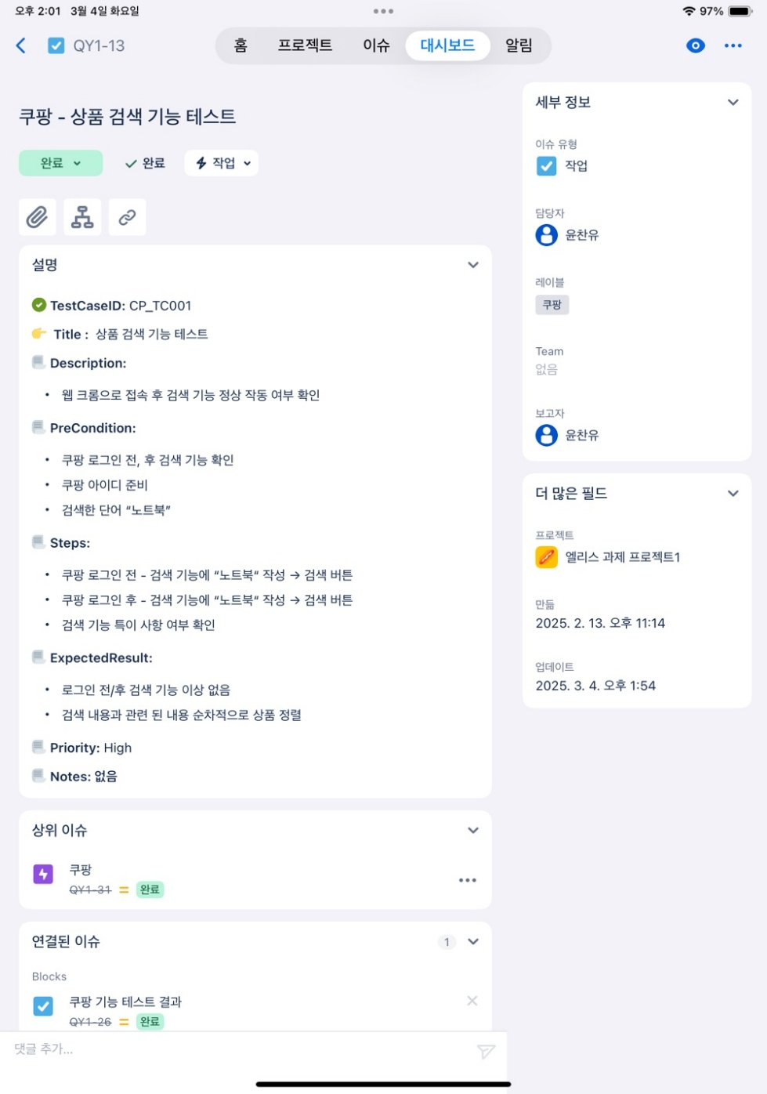 | 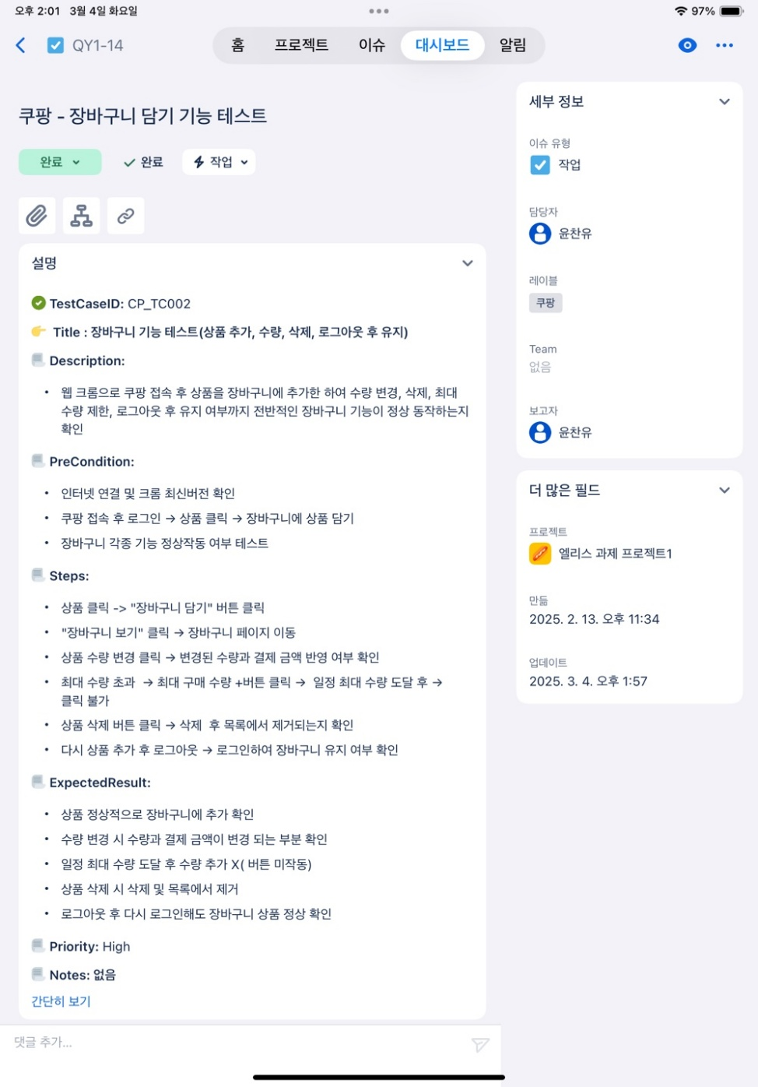 | 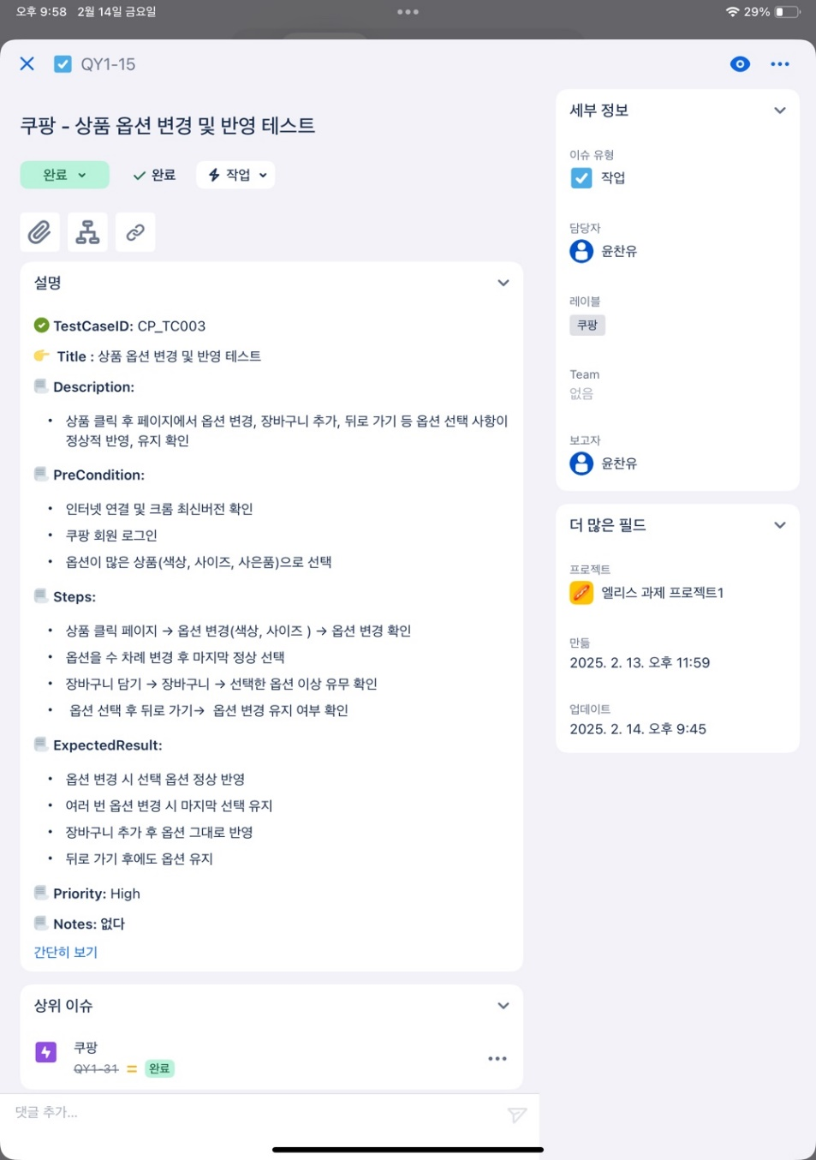

4. 검색 필터 기능 테스트 | 5. 판매자 특가 페이지 테스트 | 6. 최근 본 상품 목록 테스트
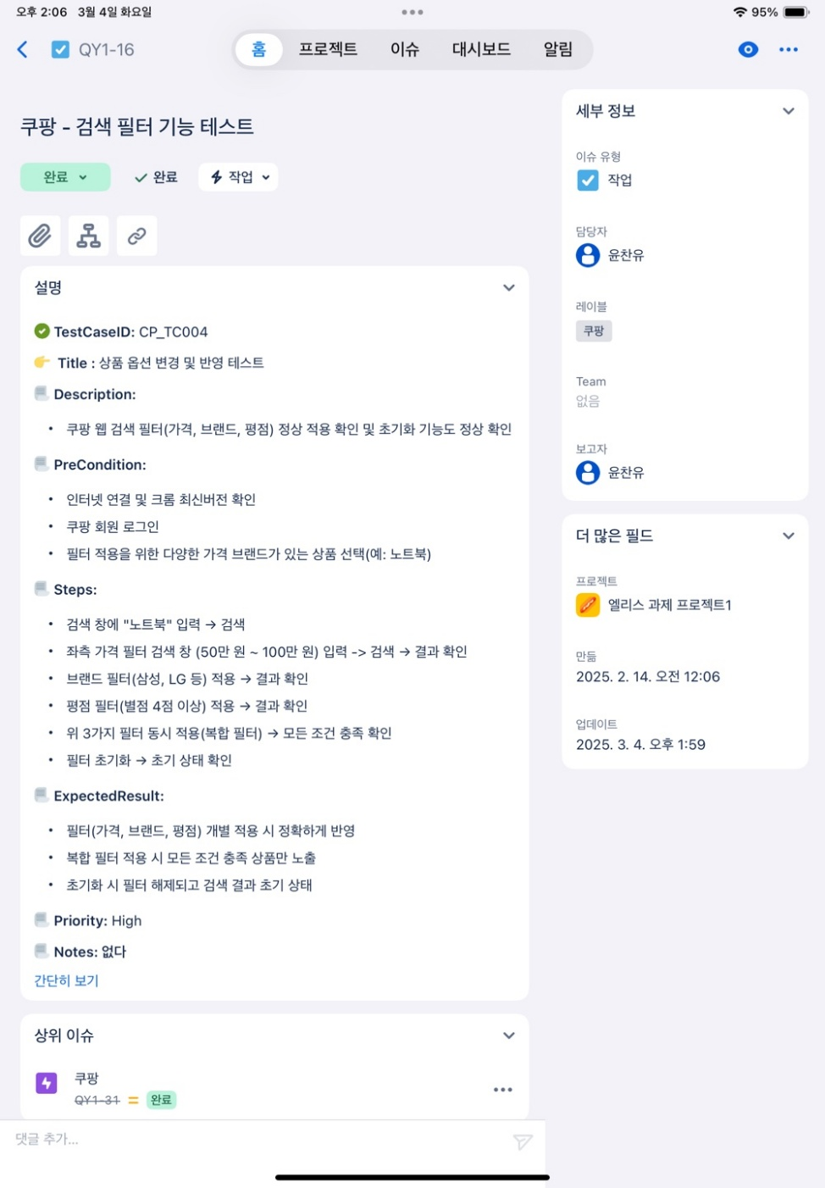 | 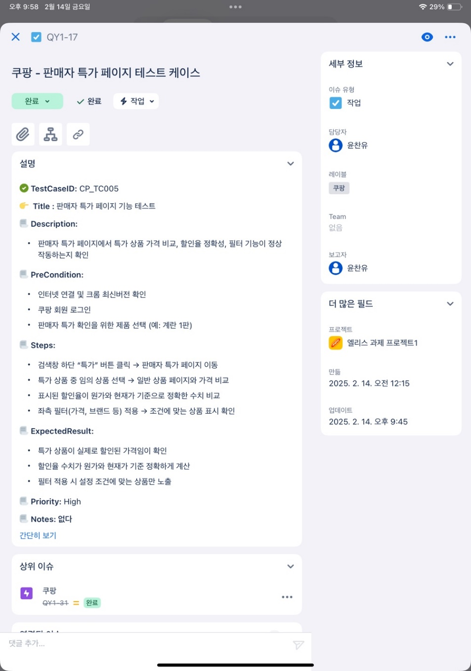 | 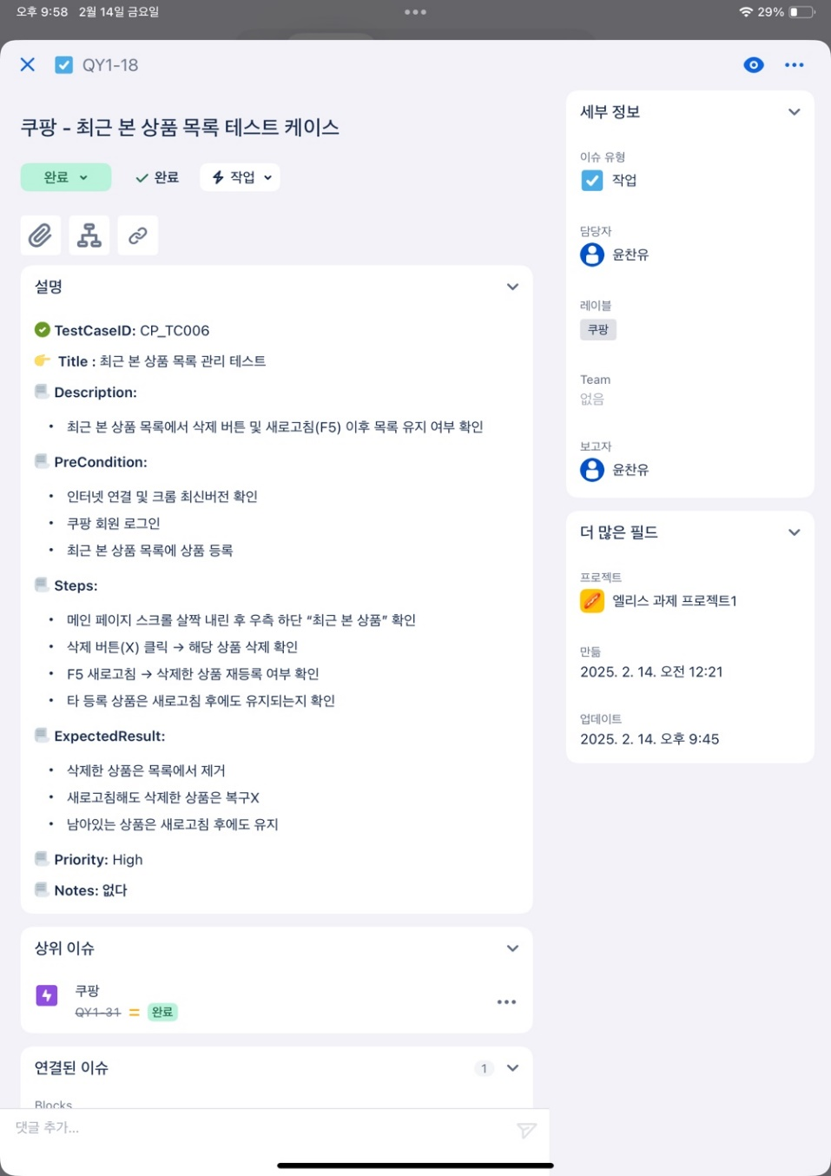

테스트 결과 보고

